상품제안서
플라이토 실리콘 네모 컵받침 10cm | 상품코드: S46517

 |  |  |  |  |  |  | 02-713-8555 | www.synergygift.co.kr
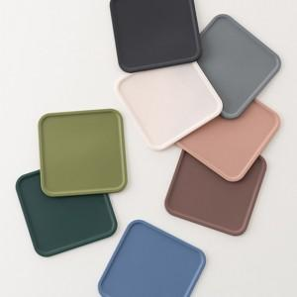 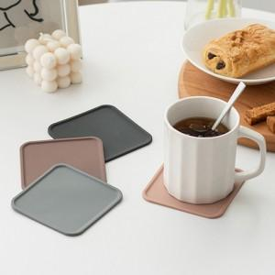 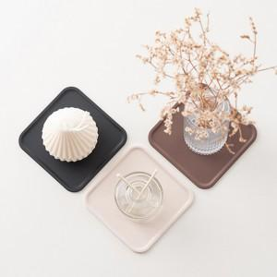

【상세/제작정보】

【인쇄/포장옵션】 | 실크 / OPP(비닐)

【공급단가】 | 수량 | 100~ | 300~ | 500~ | 1,000~ | 5,000~
*VAT별도 | 단가 | 1,560원 | 1,490원 | 1,460원 | 1,420원 | 1,370원

【상품 URL】 | https://www.synergygift.co.kr:443/src/goods_detail.php?gdno=46517

